日程安排
Day 0 - 2017.01.19 上海（PVG） － 奥克兰（Auckland） （星期四）
Schedule |  | 行程安排 | 活动内容 | 车程 | 备注
Fm | To
0:05:00 | 17:15:00 | 浦东国际机场 - 奥克兰国际机场 | 包车接机+自由活动
0:10:00 | 23:40:00 | 浦东国际机场 - 奥克兰国际机场 | 包车接机
 |  | 酒店The Sebel Quay West Auckland | 8 Albert Street, Auckland, 1143, 新西兰 |  | 预授权 +6493096000

Day 1 - 2017.01.20 奥克兰（Auckland） （星期五）
时间 |  | 行程安排 | 活动内容 | 车程 | 备注
Fm | To
9:00:00 | 10:00:00 | 早餐 | 自行安排
10:00:00 | 12:00:00 | 鸟岛muriwai beach | 10点左右出发去鸟岛，这座海滩位于奥克兰的西海岸，距离市中心半个多小时的车程，是奥克兰有名的黑沙滩，许多冲浪爱好者都到这里进行水上运动。这里也是一个塘鹅栖息地，奥克兰本地人将其称为“鸟岛”。每年的8月到3月有大概1200对塘鹅在这里成双成对地筑巢栖息，特别壮观。有的时候海滩上还有神秘访客——海豹在这里晒太阳。 |  | 免费 只能自驾
 |  | 午餐
2:00:00 |  | 鸭子湖western springs | 公园，这里有大面积的水域和水生植物组成的湿地、苍天树木和草坪，繁花似锦；这里常年聚集大量的飞禽和水生鸟类，小朋友可以喂食。 |  | 待定，有点无聊
 |  | 晚餐 | 庆祝老谈生日
 |  | 酒店休息

Day 2 - 2017.01.21 奥克兰（Auckland） - 怀特摩（waitomo） - 玛塔玛塔（Matamata） - 罗托鲁阿（Rotorua） （星期六）
时间 |  | 行程安排 | 活动内容 | 车程 | 备注
Fm | To
 | 8:15:00 | 早餐 | 自行安排
 |  | 酒店check out
 |  | 怀特摩萤火虫洞 | 萤火虫洞——溶洞观光
 |  | 午餐
 |  | 参观霍比特屯Hobbiton | 魔戒拍摄地，有可爱的圆门霍比特人小屋，可以在著名的绿龙酒馆小喝一杯
 |  | 酒店Check-in(罗托鲁瓦) |  |  | 未定
 |  | 自制晚餐
 |  | 波利尼西亚温泉 | 体验极有声望的Conde Nast Traveller杂志的读者票选得出的世界十大温泉之一的波里尼西亚国际温泉浴场（理疗与热温泉），在此欣赏到罗托鲁阿湖全景拥有四大区域共26个温泉池供您选择以及享受热矿物浴。区域具体分为：豪华浴区、成人浴区、私人浴区和家庭浴区。除此之外也提供湿温泉疗法和干燥温泉疗法，如果预定了任何一种理疗服务，将可以免费享受豪华温泉浴 |  | Bathing pools: 8am -11pm Last pool entry: 10.15pm Spa therapies: 10am-7pm *详细活动项目见分表
 |  | 酒店休息 ibis Rotorua | Rangiuru Street Rotorua, 3040新西兰 |  | 预授权 +64 7 349 8401

Day 3 - 2017.01.22 罗托鲁阿（Rotorua） - 奥克兰（Auckland） （星期天）
时间 |  | 行程安排 | 活动内容 | 车程 | 备注
Fm | To
8:00:00 | 9:00:00 | 罗托鲁瓦湖上游船 | 1小时邮轮，享受独一无二的特色游湖自助早餐，同时观赏当地火山湖景观 |  | 成人197rmb 儿童99rmb
 |  | 酒店Check-out
11:00:00 |  | 毛利文化村(tepuia) | 有两种适合我们的套餐，看时间安排： 1、日间通票 + 蒸笼午餐之旅：上午8点至下午5点，游览地热谷、亲自挑选蒸笼午餐食材、深度游、体验亲手编织、独特的蒸笼杭伊美食、在普胡图间歇泉边享用午餐；（导游服务：从上午11点开始，导游服务时长：2小时） 2、夜间体验套餐：下午6点至晚上9点，从地灶取出毛利美食杭伊(Hāngi)、毛利传统欢迎仪式、独具特色的文化表演、真正的毛利盛宴、夜光下的地热谷； |  | 1、成人 $99 儿童* $75 家庭通票** $268 2、成人 $117 儿童* $58.5 家庭通票** $316 *详细活动项目见分表
 |  | 午餐
 |  | 爱歌顿农场 | 看表演，坐车巡游可以亲手喂小动物，品尝有机水果 |  | 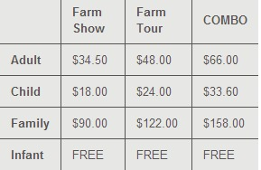
 |  | 晚餐
 |  | 包车回奥克兰
 |  | 酒店Check-in（奥克兰） | The Sebel Quay West Auckland |  | 预授权

Day 4 - 2017.01.23 奥克兰（Auckland） - 基督城 - 凯库拉 （星期一）
时间 |  | 行程安排 | 活动内容 | 车程 | 备注
Fm | To
 |  | 酒店Check-out
10:30:00 | 11:55:00 | 国内飞行 | 从奥克兰飞往基督城
 |  | 午餐
 |  | 基督城超市购物 | 购买食材，准备自制晚餐
 |  | 驾车前往凯库拉 | 沿途看风景
 |  | 酒店Kaikoura Waterfront Apartments | P O Box 168, Kaikoura 126 Espianade Kaikoura 7340 |  | 结清 +64 3 319 7880
 |  | 自制晚餐

Day 5 - 2017.01.24 凯库拉 - 基督城 （星期二）
时间 |  | 行程安排 | 活动内容 | 车程 | 备注
Fm | To
8:30:00 |  | 凯库拉观鲸活动 | 晕船的吃好晕船药，穿好放风衣服
 |  | 酒店Check-out
 |  | 午餐
 |  | 基督城市内 | 参观教堂广场、坎特伯雷博物馆、基督城野生动物园，willow bank
 |  | 酒店Fino hotel & suites | 87 Kilmore Street, 8013 基督城, 新西兰 |  | 结清

Day 6 - 2017.01.25 基督城 - 格雷茅斯(Greymouth) - 霍基蒂卡（hokitika） （星期三）
时间 |  | 行程安排 | 活动内容 | 车程 | 备注
Fm | To
 |  | 酒店check out
 |  | 出发前往亚瑟国家公园 | 看风景+登山
 |  | 午餐
 |  | 前往霍基蒂卡 | 下午霍基蒂卡博物馆等市内逛一下，黄昏海滩看日出 |  | 博物馆开放时间：10：00-14：00
 |  | 进入马森湖Lake Matheson徒步 | 很出名，不在主路上
 |  | 酒店Hideway on hoffman holiday house | 分开住6人和8人，步行至海边很近 |  | 结清 06-0845-0092162-02
 |  | 晚餐

Day 7 - 2017.01.26 霍基蒂卡（Hokatika） - 约瑟夫冰川小镇（Franz Joseph） （星期四）
时间 |  | 行程安排 | 活动内容 | 车程 | 备注
Fm | To
8:30:00 |  | 出发前往约瑟夫冰川小镇 | 沿着西海岸6号公路享受狂野的自然风光。西海岸整个省人口仅6万，基础设施较差，但风景却很棒
 |  | 午餐
 |  | 冰川徒步Half Day on Glacier | 新西兰的必游项目。一段短程10分钟的直升机旅途后来到冰川区域，在这里想到会带着你穿越冰川迷宫，穿过纯净碧蓝的冰洞，体验冰川的梦幻蓝的纯洁，探索千万年前的史前冰块，讲解冰川形成的原理和过去几年冰川不断地退后的原因。在这里会得到终身难忘的体验，言语已经无法描述冰川的美 | 3.5h | 提前30分钟Check-in,提前询问天气情况
18:00:00 |  | 回到约瑟夫镇上 | 下午返回小镇住宿，可以自费前往冰川镇内的温泉放松身心，小镇闲逛
 |  | 酒店Check-in 10 cottage | P O Box 44 8 Graham Place Franz Josef Glacier Westland 7856 |  | 结清 电话：64 3 752 0211
 |  | 晚餐

Day 8 - 2017.01.27 约瑟夫冰川小镇（Franz Joseph） - 瓦纳卡（Wanaka） - 皇后镇（Queenstown） （星期五）
时间 |  | 行程安排 | 活动内容 | 车程 | 备注
Fm | To
 |  | check out
 |  | 前往瓦纳卡（途经世界十大最美自驾公路） | 早饭后出发往瓦纳卡开去，沿途经过了布鲁斯海湾（Bruce Bay）、帕灵加湖（Lake Paringa）和摩拉基湖（Lake Moeraki），“骑士点”（Knight Point）。哈斯特海滩（Haast Beach）, Bue Pool等景点 Knight Point则绝对是一个柔美的少年---这绝对是新西兰海中的一个另类,湛蓝的海水,柔美的弧度,怎么看都觉得应该是个热带的小岛.据说电影纳尼亚传奇就是在这里拍的。Franz Joseph沿6号公路到Wanaka，在Knights Point从海边转向内陆，然后沿着Lake Wanaka开数十公里，接着转向Lake Hawea，最后再回到Wanaka湖边，全程300公里。这段路同样有相当大一部分是山路，单论开车时间4小时多点足矣。 这段路因沿路风景点比较多，所以沿途停留时间可能会比较长，可以去Fox Glacier（看过Franz Joseph Glacier不看也罢），Lake Matheson（太出名了，不在主路上），Lake Moeraki（老玉米觉得一般版）， Knights Point（老玉米最喜欢的一个点），Lake Wanaka（逆时针的话第一个觉得惊艳的湖，惨绿惨绿的），Lake Hawea（这个湖的Lookout点很好），最后抵达Wanaka | 4.5h
 |  | 午餐-Hasst World Heritage Hotel | 他们家西餐很好，羊腿和银鱼很棒(路上留意牌子，右手边就是） |  | Add: State Highway 6, 7844 Hasst
 |  | 飞行学院开飞机活动 | 20分钟试飞149新西兰元（含免费带一个朋友），1小时试飞（可以看到Mt Aspiring的美丽景色，含免费带一个朋友）329新西兰元，初学者课程（含2小时试飞和3节课）550新西兰元
 |  | 回到皇后镇入住民宿 | TIM:9 Bolton Lane 皇后镇, 奥塔戈(Otago) 9300 新西兰 BEATRICE:2B Vancouver Dr 皇后镇, 奥塔戈(Otago) 9300 新西兰
 |  | 晚餐 | 推荐吃有名的大汉堡

Day 9 - 2017.01.28 皇后镇（Queenstown）- 箭镇（或皇后镇周边） （星期六）
时间 |  | 行程安排 | 活动内容 | 车程 | 备注
Fm | To
 |  | 皇后镇极限运动挑战 | 年纪大的可以去参加热气球活动，年轻人参加极限跳伞、蹦极或者滑翔伞等。 卡瓦劳大桥蹦极（Kawarau Bridge Bungy）或内维斯蹦极（The Nevis Bungy）、清晨热气球之旅、NZONE高空跳伞、sky trek滑翔伞
 |  | 皇后镇市内购物 | Queenstown Mall是皇后镇著名的商业街，商品品种齐全，有很多旅游纪念品，还有各种各样的新西兰特产，蜂蜜，奶粉，护肤品等等。Aotea Souvenirs纪念商品商店、Fresh Choice、Asian Mart等
18:30:00 |  | skyline gondola 缆车夜景+晚餐 | 登上鲍伯峰俯瞰皇后镇全景，缆车以海平面45度仰角的方式建成，缆车以平均37.1°的角度一路上升抵达山顶车站。登上山顶后，瞭望台就位于水平面790公尺高的山顶，而山顶车站则是一个容纳330的山顶餐厅，透过大片玻璃窗，可以一边享用餐点，一遍欣赏窗外的美景。 Skyline Queenstown Restaurant Skyline 自助餐 还可以去玩滑板车
 |  | 休息 |  |  | 未定

Day 10 - 2017.01.29 皇后镇（Queenstown） -米福峡湾 - 皇后镇 （星期天）
时间 |  | 行程安排 | 活动内容 | 车程 | 备注
Fm | To
6:55:00 |  | 米福峡湾 | 自驾从皇后镇出发到峡湾，车程一般在5-5.5小时左右。 途经美丽的新西兰第三大湖蒂阿瑙湖(Lake Te Anau)，南岛最美公路米尔福德公路(Milford Road)和著名的镜湖(Mirror Lake)。自驾途中，可以在蒂阿瑙稍作休息。皇后镇到蒂阿瑙，车程2-2.5小时； 蒂阿瑙到米尔福德峡湾3小时左右。 自驾的朋友出发之前请查询米尔福德公路路况。公路两旁高山耸立，下大雨时偶尔会有岩石滑坡、泥石流等发生。请查询以后再出发，查询网页nzta.govt.nz/projects/milfordroad。跟随旅游公司的旅行者，如果公路被封闭，大家会一大早收到相应公司的通知，一般可以将活动延期或取消并获得全额退款。记得携带防晒霜、太阳镜、外套保暖、照相机(预备记忆卡、电池)。 | 5.5h | 即时查看天气，天气不好巡游会取消
 |  | 晚餐 | 自制晚餐
 |  | 休息 |  |  | 未定

Day 11 - 2017.01.30 皇后镇（Queenstown）-格林诺奇 - 皇后镇 （星期一）
时间 |  | 行程安排 | 活动内容 | 车程 | 备注
Fm | To
 |  | 前往格林诺奇 | Glenorchy Broadway/Largoon 格林诺奇步道/泄湖 休闲散步 独木舟探索Funyak Safair(快艇+独木舟+魔戒森林) 诺奇达特河喷射快艇+魔戒森林徒步半日游
 |  | 午餐
 |  | 下午回到皇后镇 | 闲逛，自制晚餐 |  | 未定

Day 12 - 2017.01.31 皇后镇 - 库克山国家公园（途径） - 特卡波湖 （星期二）
时间 |  | 行程安排 | 活动内容 | 车程 | 备注
Fm | To
 |  | 离开皇后镇 | 民宿10点前退房
 |  |  | 早上热气球
 |  | 出发前往特卡波 | 中间会经过有名的三文鱼工厂，喜欢三文鱼的不能错过。
 |  | 途径库克山国家公园 | 如果约瑟夫冰川徒步没成功，库克山还可以参加塔斯曼冰川直升机徒步活动
 |  | 抵达特卡波湖，酒店check in | 晚餐推荐南岛最美味的日料店kohan（提前定位） 晚上观看浩瀚星空
 |  | 酒店休息YHA LAKE TEKAPO | 青年旅社：女士6人间x2,男士混住。不一样的体验，出门就是特卡波湖

Day 13 - 2017.02.01 特卡波（Tekapo）- 基督城 - 奥克兰 - 上海 （星期三）
时间 |  | 行程安排 | 活动内容 | 车程 | 备注
Fm | To
 |  | 酒店早餐 | 早晨可以在特卡波湖边走边拍照
 |  | 酒店check out
 |  | 特卡波 - 基督城 |  | 2h
 |  | 基督城扫货+午饭
14:45:00 | 16:05:00 | 基督城 - 奥克兰机场 |  | 1.2h
 |  | 酒店Waldorf Stadium Apartments Hotel | 40 Beach Road Auckland, 1010 新西兰

Day 14 - 2017.02.02 特卡波（Tekapo）- 基督城 - 奥克兰 - 上海 （星期四）
时间 |  | 行程安排 | 活动内容 | 车程 | 备注
Fm | To
 |  | 早餐
10:00:00 |  | 酒店Check-out
 |  | 奥克兰市内购物
 |  | 晚餐
 |  | 送机
22:00:00 | 05:30+1 | 奥克兰国际机场 - 浦东国际机场 | 帮主家+副帮家+小红家 一行8人 | 13.3h | 飞机上Zzz

Day 15 - 2017.02.03 奥克兰 - 上海 （星期五）
时间 |  | 行程安排 | 活动内容 | 车程 | 备注
Fm | To
1:15:00 | 14:35:00 | 奥克兰国际机场 - 浦东国际机场 | 剩余6人 |  | 飞机上Zzz

住宿
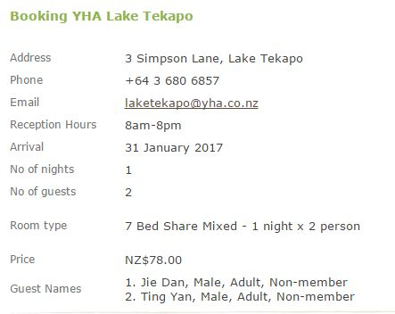

Day | Date | Location | Hotel | Address | Tel. | Check-in | Check-out | Confirmation No. | Price Details |  |  |  | Remark
 |  |  |  |  |  |  |  |  | Price | Tax | Parking | Summary
D0 | 2016-01-19 | 奥克兰 | The Sebel Quay West | 8 Albert Street, Auckland, 1143, 新西兰 | 64 9 309 6000 | 14:00:00 | 11:00:00 | 2071920706 | 2,400$ | 360$ | 35$ | 2760$ | 所有额外入住的12岁以下的儿童，使用现有床铺不收费。
D1 | 2016-01-20 | 奥克兰
D2 | 2016-01-21 | 罗托鲁瓦 | ibis Rotorua | Rangiuru Street Rotorua, 3040,新西兰 | 64 7 349 8401 | 14:00-0:00 | 11:00:00 | 1861480010 | 881.76$ | 132.26$ | free | 1014$ | 2间三床，4间双床 最多容纳：每间客房1张加床。 附加费用不会自动计算在总价中，您需在入住时另行支付。
D3 | 2016-01-22 | 奥克兰 | The Sebel Quay West | 8 Albert Street, Auckland, 1143, 新西兰 | 64 9 309 6000 | 14:00:00 | 11:00:00 | 2043109299 | 1200.1$ | 180$ | 35$ | 1380$ | 所有额外入住的12岁以下的儿童，使用现有床铺不收费
D4 | 2016-01-23 | 凯库拉 | Kaikoura Waterfront Apartments | P O Box 168, Kaikoura 126 Espianade Kaikoura 7340 | 64 3 319 7880 0800 000 650(NZ call free) |  |  |  | 1292.4$ |  |  | 6462￥ | 2 bedroom courtyard apartment*4
D5 | 2016-01-24 | 基督城 | Fino hotel & suites | 87 Kilmore Street, 8013 基督城, 新西兰 |  | 14:00:00 | 10:00:00 | 1407996480 (3812) | 1280$ |  |  | 6400￥ | superior suite*4
D6 | 2016-01-25 | 霍基蒂卡 | Hideway on hoffman holiday house |  | 06-0845-0092162-02 |  |  |  | 220$+330$ |  |  | 2750￥ | 6人间和8人间
D7 | 2016-01-26 | 约瑟夫冰川小镇 | 10 cottage | P O Box 44 8 Graham Place Franz Josef Glacier Westland 7856 | 64 3 752 0211 |  |  |  | 1075$ |  |  | 5380￥ | 4间三床，1间双床
D8 | 2016-01-27 | 皇后镇 | Tim via AIRBNB | 9 Bolton Lane 皇后镇, 奥塔戈(Otago) 9300 新西兰 | 64 21 989 043 64 21 08 288 802 | 15:00:00 | 10:00:00 | TP2P8F | 15564$ |  |  | 15564$ | 8人
D9 | 2016-01-28
D10 | 2016-01-29 |  | Beatrice via AIRBNB | 2B Vancouver Dr 皇后镇, 奥塔戈(Otago) 9300 新西兰 | 64 27 722 7726 | 14:00:00 | 10:30:00 | KBTDXX | 10461￥ |  |  | 10461￥ | 6人
D11 | 2016-01-30
D12 | 2016-01-31 | 特卡波湖 | YHA LAKE TEKAPO | 3 simpson lane,7999 | 64 3 680 6857 | 8:30-19:30 |  |  | 570$ |  |  |  | 女士大间*2，男士混住
D13 | 2016-02-01 | 奥克兰 | Waldorf Stadium Apartments Hotel | 40 Beach Road Auckland, 1010 新西兰 | 64 9 337 5300 | 15:00:00 | 10:00:00 | 1854543542 | 849.91$ | 127.49$ |  | 977.4$ | 5人间*2，4人间*1

1.23凯库拉

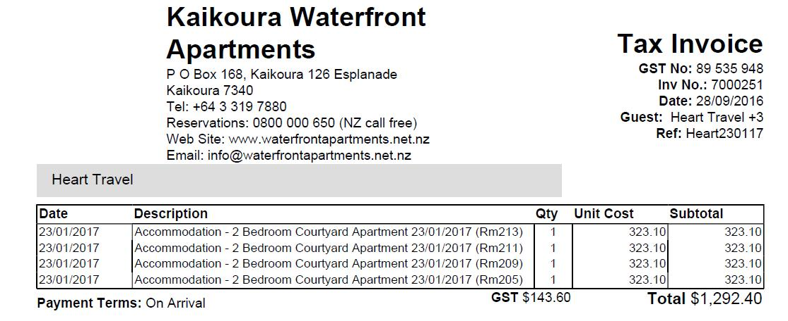

1.24基督城


1.25霍基蒂卡 |  |  |  |  | 1.26约瑟夫冰川小镇
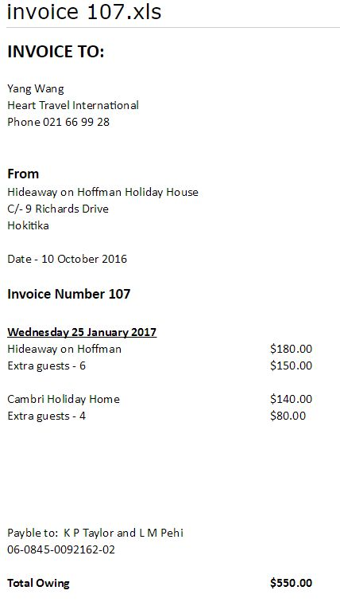
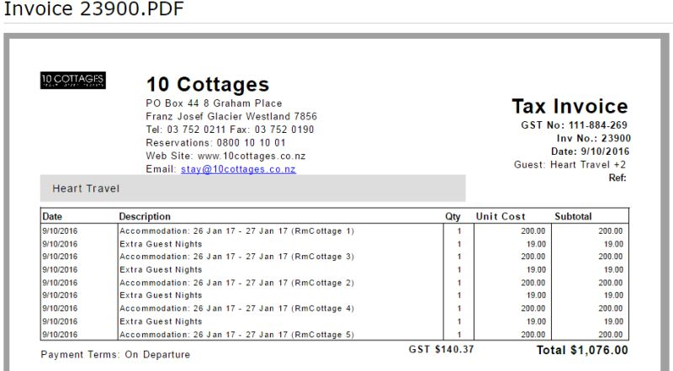

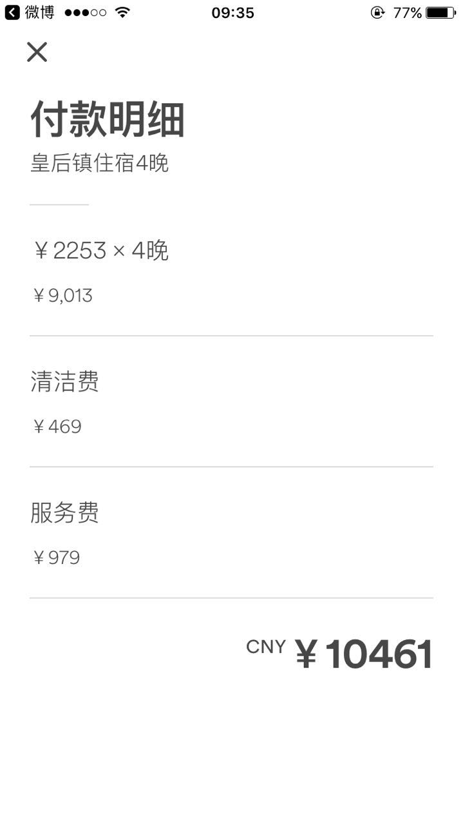
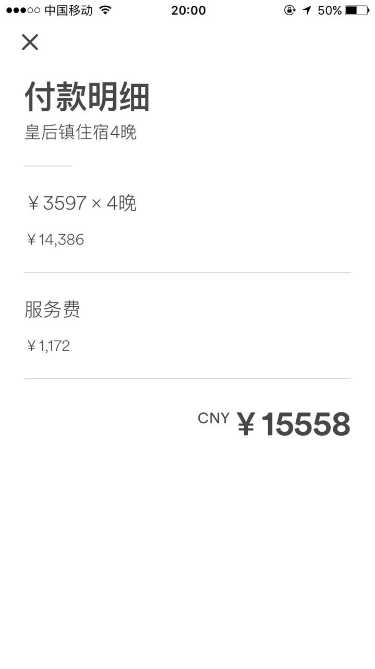
1.27-1.31皇后镇 |  |  |  |  |  |  |  | 1.31特卡波湖

